상품제안서
카라비너 3단 자동 양우산 | 상품코드: S45145

 |  |  |  |  |  |  | 02-713-8555 | www.synergygift.co.kr
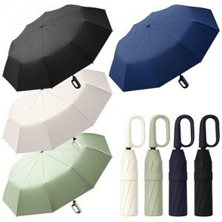

【상세/제작정보】 | <p><span style="font-size: 14pt;">※ 종이케이스 추가시 입각X, 별도 동봉되어 출고됩니다.</span></p><p><span style="font-size: 14pt;">※ 전사인쇄/UV인쇄 - 별도문의</span></p><p><span style="font-size: 14pt;">&nbsp;</span></p><p><span style="font-size: 14pt;"></span><span style="font-size: 18.6667px;">원단 인쇄 500개 이상부터 가능합니다.</span><span style="font-size: 14pt;">​</span><span style="font-size: 14pt;">​</span></p>

【인쇄/포장옵션】 | 실크 / OPP(비닐)

【공급단가】 | 수량 | 50~ | 100~ | 300~ | 1,000~ | 3,000~
*VAT별도 | 단가 | 5,850원 | 5,530원 | 5,260원 | 5,130원 | 5,040원

【상품 URL】 | https://synergygift.co.kr:443/src/goods_detail.php?gdno=45145

